Sheet1
编号 |  |  | T00025 | 标题 |  | 刻章测试
批号 |  |  | 2022-7-26-01

测试人 |  |  | 穆 | 日期 |  | 2022-07-27 | 测试业务类别 | UI |  | 测试状态 | 实施中
受测目标 |  |  | 桌面软件 CNE Laser | 版本 |  | 0.5.10.11-released | 测试类型 | 回归测试 |  | 目的 | 功能验证
测试结果 |  |  | Fail

 | 备注
1 |  | 该测试是在全面改为微米单位后
2

 | 测试环境
SN |  | 环境描述
1 |  | Windows 10 x64; 16G; 1920x1080, 125%; 中文;
2
3
4

 | 数据准备
SN |  | 数据描述
1 |  | 当前选项设备原点为左上角
2 |  | 加工幅面为280mm x 210mm
3
4
5

 | 测试场景描述
1 |  | 应保证可正常新建一个空白文档的前提下进行该测试。
2
3
4

 | 测试步骤
SN |  | 测试步骤 |  |  | 期望输出 |  |  |  | 实际输出（一致可不填） |  |  | 结果
1 |  | 创建一个【人名章】 |  |  |  |  |  |  |  |  |  | Pass

2 |  | 激光头在0.0点时点击【加工】 |  |  | 弹出超出幅度对话框 |  |  |  | 未弹出，直接加工了 |  |  | Fail | 已处理，有基础结构代码修改，建议所有和图元添加、删除、撤销、重做相关的操作均测试一下

3 |  | 将人名章移动一下，再点击【加工】 |  |  | 正常加工，位置大小无异常 |  |  |  | 位置不对，右侧有图可查看 |  |  | Fail | 已处理，需测试各个不同象限下的情况

4 |  | 点击【下发数据】按钮 |  |  | 无异常 |  |  |  | 弹窗出现速度较慢，点击【OK】后会卡在44%，再点击【停止】按钮后其他按钮不会恢复显示，仍不可用，如果创建一个矩形，点击【下发数据】成功后，再创建【人名章】点击【下发数据】点击【OK】后闪退，右侧有视频可查看 |  |  | Fail | 上面两个问题对该问题有影响，现在可以走到44%了，但是44%的时候收到了一个1041消息，就停住了。关于一开始慢，是因为要把图片临时保存一下，这个后面在64位下可以优化。

5 |  | 激光头在30.30时点击【加工】 |  |  | 正常加工，位置大小无异常 |  |  |  |  |  |  | Pass

6 |  | 点击【暂停】按钮 |  |  | 加工暂停 |  |  |  | 会丢步 |  |  | Fail | 这个不确定原因

7 |  | 点击【停止】按钮 |  |  | 加工停止 |  |  |  |  |  |  | Pass

8 |  | 创建一个【条章】 |  |  |  |  |  |  |  |  |  | Pass
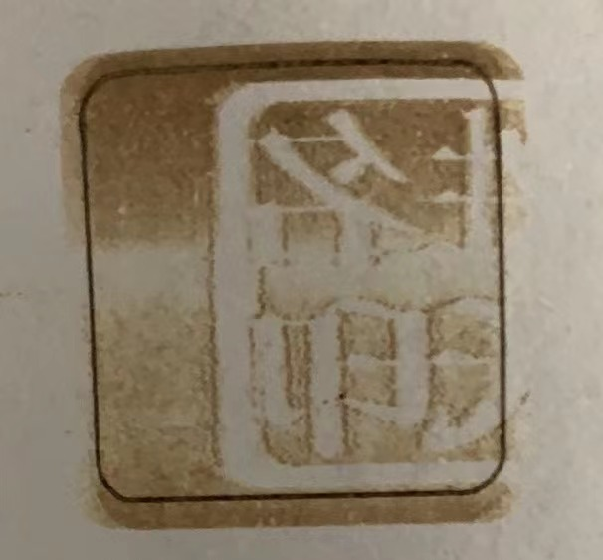
9 |  | 激光头在0.0点时点击【加工】 |  |  | 弹出超出幅度对话框 |  |  |  | 未弹出，直接加工了 |  |  | Fail | 应该已经处理了

10 |  | 将条章移动一下，再点击【加工】 |  |  | 正常加工，位置大小无异常 |  |  |  | 位置不对 |  |  | Fail | 应该同3

11 |  | 点击【下发数据】按钮 |  |  | 无异常 |  |  |  | 弹窗出现速度较慢，点击【OK】后会卡在44%，再点击【停止】按钮后其他按钮不会恢复显示，仍不可用，如果创建一个矩形，点击【下发数据】成功后，再创建【人名章】点击【下发数据】点击【OK】后闪退 |  |  | Fail | 应该同4

12 |  | 激光头在100.30时点击【加工】 |  |  | 正常加工，位置大小无异常 |  |  |  |  |  |  | Pass

13 |  | 点击【暂停】按钮 |  |  | 加工暂停 |  |  |  | 会丢步 |  |  | Fail | 应该同6

14 |  | 点击【停止】按钮 |  |  | 加工停止 |  |  |  |  |  |  | Pass

15 |  | 创建一个【圆形章】 |  |  |  |  |  |  |  |  |  | Pass

16 |  | 激光头在0.0点时点击【加工】 |  |  | 弹出超出幅度对话框 |  |  |  | 未弹出，直接加工了 |  |  | Fail | 应该同9

17 |  | 将圆形章移动一下，再点击【加工】 |  |  | 正常加工，位置大小无异常 |  |  |  | 位置不对 |  |  | Fail | 应该同3

18 |  | 点击【下发数据】按钮 |  |  | 无异常 |  |  |  | 弹窗出现速度较慢，点击【OK】后会卡在44%，再点击【停止】按钮后其他按钮不会恢复显示，仍不可用，如果创建一个矩形，点击【下发数据】成功后，再创建【人名章】点击【下发数据】点击【OK】后闪退 |  |  | Fail | 应该同4

19 |  | 激光头在40.80时点击【加工】 |  |  | 正常加工，位置大小无异常 |  |  |  |  |  |  | Pass

20 |  | 点击【暂停】按钮 |  |  | 加工暂停 |  |  |  | 会丢步 |  |  | Fail | 应该同6

21 |  | 点击【停止】按钮 |  |  | 加工停止 |  |  |  |  |  |  | Pass

22 |  | 创建一个【椭圆章】 |  |  |  |  |  |  |  |  |  | Pass

23 |  | 激光头在0.0点时点击【加工】 |  |  | 弹出超出幅度对话框 |  |  |  | 未弹出，直接加工了 |  |  | Fail | 同上

24 |  | 将椭圆章移动一下，再点击【加工】 |  |  | 正常加工，位置大小无异常 |  |  |  | 位置不对 |  |  | Fail | 同上

25 |  | 点击【下发数据】按钮 |  |  | 无异常 |  |  |  | 弹窗出现速度较慢，点击【OK】后会卡在44%，再点击【停止】按钮后其他按钮不会恢复显示，仍不可用，如果创建一个矩形，点击【下发数据】成功后，再创建【人名章】点击【下发数据】点击【OK】后闪退 |  |  | Fail | 同上

26 |  | 激光头在【绝对坐标】时点击【加工】 |  |  | 正常加工，位置大小无异常 |  |  |  |  |  |  | Pass

27 |  | 点击【暂停】按钮 |  |  | 加工暂停 |  |  |  | 会丢步 |  |  | Fail | 同上

28 |  | 点击【停止】按钮 |  |  | 加工停止 |  |  |  |  |  |  | Pass

29 |  |  |  |  |  |  |  |  |  |  |  | Pass

